Tabela 1
Tabela 1: Podaci o osiguranju za period od 1. januara do 31. jula 2023. godine
Table 1: Insurance data for the period 1 January - 31 July 2023

Šifra Code | Vrste osiguranja/ Class of Insurance | Osiguranja/ Policies |  | Štete/ Claims
 |  | Broj osiguranja/ Number of Insurance | Bruto fakturisana premija/ Gross written premium GWP (€) | Broj šteta/ Number of Claims | Riješene štete/ Settled Claims
 |  |  |  |  | Broj/ Number | Iznos/ Amount (€)
01 | Osiguranje od nezgode/ Accident insurance | 47,609 | 7,500,573 | 6,087 | 5,434 | 3,462,885
02 | Zdravstveno osiguranje/ Health insurance | 15,337 | 3,605,923 | 19,795 | 18,590 | 1,385,119
03 | Osiguranje motornih vozila/ Motor vehicle Insurance | 18,678 | 5,590,933 | 2,181 | 1,929 | 2,605,500
04 | Osiguranje šinskih vozila/ Railway rolling stock insurance | 2 | 87,839 | 0 | 0 | 0
05 | Osiguranje vazduhoplova/ Aircraft insurance | 14 | 753,059 | 1 | 0 | 0
06 | Osiguranje plovnih objekata/ Vessel insurance | 51 | 370,996 | 2 | 0 | 0
07 | Osiguranje robe u prevozu/ Goods in transit insurance | 77 | 446,137 | 110 | 109 | 16,156
08 | Osiguranje imovine od požara i drugih opasnosti/ Insurance against fire and other threats to property | 37,786 | 2,644,096 | 305 | 228 | 310,360
09 | Ostala osiguranja imovine/ Other damage to property | 27,247 | 8,145,212 | 1,294 | 1,054 | 1,955,851
10 | Osiguranje od odgovornosti za upotrebu motornih vozila/ Motor vehicles liability insurance | 282,124 | 25,559,012 | 10,076 | 7,982 | 10,316,538
11 | Osiguranje od odgovornosti za upotrebu vazduhoplova/ Aircraft liability insurance | 36 | 861,911 | 33 | 33 | 4,332
12 | Osiguranje od odgovornosti za upotrebu plovihih objekata/ Vessel liability insurance | 3,276 | 332,546 | 14 | 11 | 2,274
13 | Osiguranje od opšte odgovornosti za štetu/ General liability insurance | 3,282 | 1,582,583 | 220 | 119 | 121,919
14 | Osiguranje kredita/ Credit insurance | 10,768 | 1,001,857 | 38 | 27 | 81,606
15 | Osiguranje jemstva/ Suretyship insurance | 308 | 37,738 | 31 | 28 | 21,404
16 | Osiguranje finansijskih gubitaka/ Financial loss insurance | 4,307 | 188,603 | 246 | 236 | 29,168
17 | Osiguranje troškova pravne zaštite/ Legal expense insurance | 1,723 | 3,314 | 1 | 0 | 0
18 | Putno osiguranje/ Travel insurance | 84,956 | 848,313 | 3,442 | 3,029 | 366,588
19 | Druge vrste neživotnih osiguranja/ Other classes of non-life insurance | 24,900 | 63,937 | 6 | 4 | 250
20 | Osiguranje života/ Life insurance | 72,870 | 11,101,188 | 1,497 | 1,284 | 5,785,243
21 | Rentno osiguranje/ Annuity insurance | 144 | 13,033 | 33 | 24 | 28,910
22 | Dopunsko osiguranje lica uz osiguranje života/ Supplementary insurance in addition to life insurance | 44,830 | 969,823 | 544 | 378 | 288,672
23 | Druge vrste životnih osiguranje/ Other classes of life insurance | 44 | 5,161 | 1 | 0 | 0
 | UKUPNO (neživotna osiguranja, vrste 01 - 19) TOTAL (non-life insurance, lines 01 -19) | 562,481 | 59,624,583 | 43,882 | 38,813 | 20,679,951
 | UKUPNO (životna osiguranja, vrste 20 - 23) TOTAL (life insurance 20 - 23) | 117,888 | 12,089,204 | 2,075 | 1,686 | 6,102,825
 | UKUPNO / TOTAL | 680,369 | 71,713,787 | 45,957 | 40,499 | 26,782,776
Izvor/Source: ANO/ISA

Grafik 1: Učešće vrsta osiguranja u ukupnoj BFP
Chart 1: Share of classes of insurance in total GWP

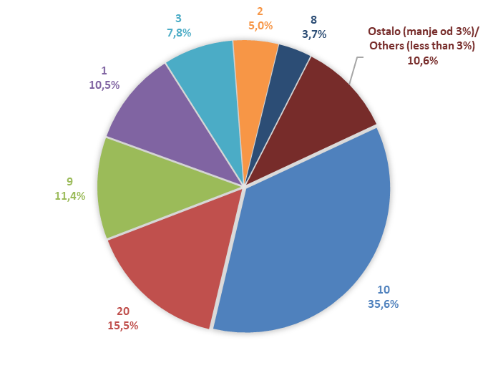

Izvor/Source: ANO/ISA

Sadržaj/Contents

